41 公債費（人口１人当たり）
 | 41 公債費（人口１人当たり）

 | 時点 2023(R5)年度（毎年） |  |  |  |  |  |  | 平 均 値 |  |  |  | 39,452
 | 単位 円 |  |  |  |  |  |  | 標準偏差 |  |  |  | 16,979
 | 市町村名 | 指標 | 順位 |  | #REF! | 備考 | 市町村名 | 指標 | 順位 |  | #REF! | 備考

 | 市町村平均 | 39,452 |  | － |  |  | 八街市 | 28,512 |  | 36
 | 千葉市 | 57,068 |  | 10 |  |  | 印西市 | 14,567 |  | 54
 | 銚子市 | 56,703 |  | 11 |  |  | 白井市 | 29,405 |  | 35
 | 市川市 | 16,186 |  | 53 |  |  | 富里市 | 33,925 |  | 30
 | 船橋市 | 28,135 |  | 39 |  |  | 南房総市 | 106,134 |  | 1
 | 館山市 | 38,927 |  | 24 |  |  | 匝瑳市 | 49,920 |  | 14
 | 木更津市 | 25,621 |  | 43 |  |  | 香取市 | 58,435 |  | 8
 | 松戸市 | 22,727 |  | 48 |  |  | 山武市 | 54,907 |  | 12
 | 野田市 | 32,054 |  | 33 |  |  | いすみ市 | 50,862 |  | 13
 | 茂原市 | 43,517 |  | 19 |  |  | 大網白里市 | 33,095 |  | 31
 | 成田市 | 42,376 |  | 20 |  |  | 酒々井町 | 28,277 |  | 38
 | 佐倉市 | 18,784 |  | 52 |  |  | 栄町 | 40,809 |  | 21
 | 東金市 | 32,337 |  | 32 |  |  | 神崎町 | 36,685 |  | 26
 | 旭市 | 59,911 |  | 5 |  |  | 多古町 | 28,440 |  | 37
 | 習志野市 | 31,112 |  | 34 |  |  | 東庄町 | 34,004 |  | 29
 | 柏市 | 21,780 |  | 50 |  |  | 九十九里町 | 49,116 |  | 17
 | 勝浦市 | 59,247 |  | 6 |  |  | 芝山町 | 39,985 |  | 22
 | 市原市 | 21,922 |  | 49 |  |  | 横芝光町 | 49,898 |  | 15
 | 流山市 | 20,524 |  | 51 |  |  | 一宮町 | 26,472 |  | 41
 | 八千代市 | 26,378 |  | 42 |  |  | 睦沢町 | 44,618 |  | 18
 | 我孫子市 | 23,903 |  | 46 |  |  | 長生村 | 34,772 |  | 27
 | 鴨川市 | 59,227 |  | 7 |  |  | 白子町 | 36,894 |  | 25
 | 鎌ケ谷市 | 34,163 |  | 28 |  |  | 長柄町 | 64,381 |  | 3
 | 君津市 | 23,877 |  | 47 |  |  | 長南町 | 60,410 |  | 4
 | 富津市 | 39,491 |  | 23 |  |  | 大多喜町 | 57,447 |  | 9
 | 浦安市 | 25,137 |  | 44 |  |  | 御宿町 | 49,746 |  | 16
 | 四街道市 | 24,360 |  | 45 |  |  | 鋸南町 | 76,131 |  | 2
 | 袖ケ浦市 | 27,072 |  | 40

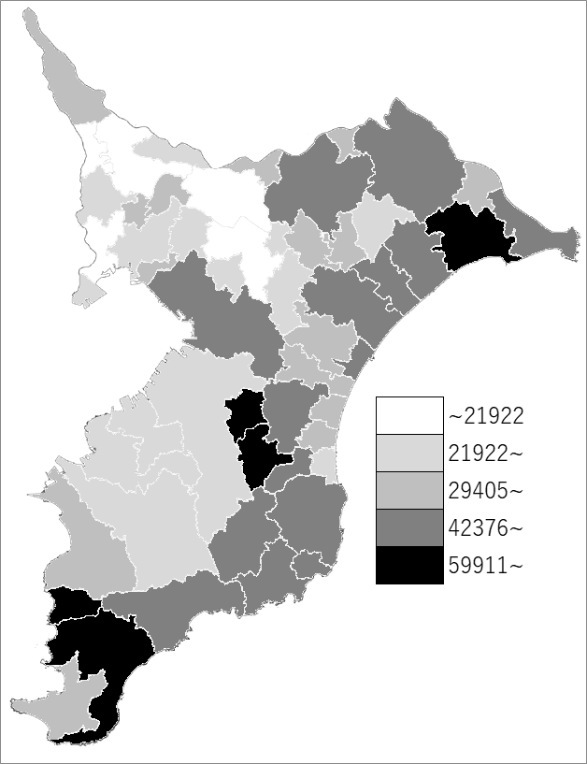
 | 市町村平均の推移
令和元年度 | 35846
令和2年度 | 36322
令和3年度 | 38622
令和4年度 | 38682
令和5年度 | 39452

《備 考》 ・資料出所 総務省「市町村別決算状況調」 ・算出方法 公債費÷住民基本台帳人口(R6.1.1)

